Foglio1
NOME | DESCRIZIONE | SINONIMI | ESEMPI | SOTTOTIPI | SUPERTIPI | ATTRIBUTI | COMPONENTI | RELAZIONI
Utente | Persona che accede all'app o al sistema | Utilizzatore | Mario Rossi | - | - | _Nome _Cognome _Nickname _Password | - | _Applicazione _Notifiche _Segnalazioni _Dati traffico per utente
Admin | Persona che gestisce il sistema | Gestore | carlo_banfi | Utente | - | _Nickname _Password | - | _Statistiche _Dati traffico per admin _Direttiva
Centralina stradale | Dispositivo per il conteggio dei veicoli in movimento | Unità di controllo stradale | MTRAF 500 | - | - | _Posizione _Numero veicoli | _Sensore ottico _GPS | _Direttiva
Notifica | Informazione sul traffico che viene fornita all'utente | Avviso | "C'è traffico intenso in via Petrarca" | - | - | _Testo | _Presenza traffico | _Applicazione _Utente
Segnalazione | Informazione sul traffico che viene fornita dall'utente | Feed | "In via Visconti il traffico è scorrevole" | - | - | _Testo | _Presenza traffico | _Applicazione _Utente
Dati traffico per admin | Informazioni sul traffico approfondite mandate dal sistema all'admin | Resoconto | 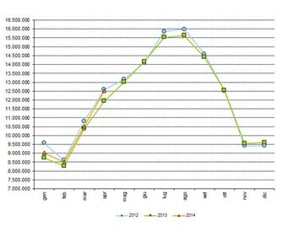 | - | _Dati traffico per utente | _Statistiche _Numero veicoli _Date e orari _Informazioni sul traffico | - | _Admin
Dati traffico per utente | Informazioni sul traffico mandate dal sistema centrale all'utente | Nozioni | "In via Roma non c'è traffico" | _Dati traffico per admin | - | _Informazioni sul traffico | - | _Utente
Applicazione | Software al quale accede l'utente | Programma | 6D8S9C3A | - | - |  | _GPS | _Utente _Notifica _Feed
Direttiva | Nuove impostazioni sul sistema decise dall'admin | Aggiornamento | "Escludi centralina tot dal sistema" | - | - | _Testo | - | _Admin _Centralina stradale
Dati centralina | Informazioni mandate dalla centralina al sistema centrale per poi essere elaborate | Informazioni sulla centralina | "Sono passate 5 automobili in via Valleggio nell'ultimo minuto" | - | - | _Codice identificativo centralina _Posizione _Numero veicoli contati | - | _Centralina stradale

